Estofados KARAMS
ESTOFADO ANKUR | Descrição | Larg | Prof | Altura | G5 | A PARTIR DE: G0 | G5 | A PARTIR DE: G0
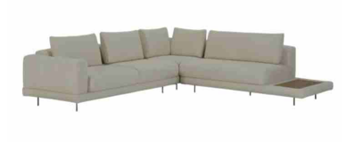 | Almofada de Encosto | 0.80 | 0.20 | 0.45 | R$ 252.94 | R$ 169.00
 | Almofada de Encosto | 0.80 | 0.20 | 0.45 | R$ 252.94 | R$ 169.00
 | Almofada de Encosto | 0.80 | 0.20 | 0.45 | R$ 252.94 | R$ 169.00
 | Módulo (1Ass:110 - 1Me:055) | 1.65 | 1.08 | 0.86 | R$ 2,893.13 | R$ 2,473.92
 | Módulo (2Ass:110 - 1Br:020) | 2.40 | 1.08 | 0.86 | R$ 4,607.01 | R$ 3,869.66
 | Puff 1,00 com mesa 0,55 | 1.55 | 0.80 | 0.45 | R$ 1,775.25 | R$ 1,631.86
 | Puff 1,10 x 0,80 | 1.10 | 0.80 | 0.45 | R$ 1,577.09 | R$ 1,388.22

 | TECIDO: SK 5129 / ACAB: NOGUEIRA | MEDIDA TOTAL: 405 x 188

 | PÉS: CAFÉ | TOTAL CONJUNTO:

OBS: PÉ EM METAL PINTADO
OBS: MESA REVESTIDA EM LÂMINA NATURAL

ESTOFADO LASSO | Descrição | Larg | Prof | Altura | G5 | A PARTIR DE: G0 | G5 | A PARTIR DE: G0
 | Braço solto | 0.30 | 0.60 | 0.30 | R$ 1,034.30 | R$ 765.72
 | Chaise | 1.15 | 1.75 | 0.78 | R$ 4,994.07 | R$ 4,309.62
 | Módulo (1Ass:115 - S/br) | 1.15 | 0.94 | 0.78 | R$ 4,094.93 | R$ 3,679.06
 | Módulo (1Ass:235 - 1Me:030) | 2.65 | 0.94 | 0.78 | R$ 6,669.50 | R$ 5,889.75

 | TECIDO: SK1390 / BASE: MEL | MEDIDA TOTAL: 480 X 175

 | PÉS: - | TOTAL CONJUNTO:

ESTOFADO MIWA | Descrição | Larg | Prof | Altura | G1 | A PARTIR DE: G0 | G1 | A PARTIR DE: G0
 | Tapeçado - Bipartido (1Ass:246 - 2Br:20) - 8 Almofadas | 2.86 | 0.98 | 0.87 | R$ 8,247.96 | R$ 8,052.24
 | Tapeçado - Bipartido (1Ass:246 - 2Br:20) - 8 Almofadas | 2.86 | 0.98 | 0.87 | R$ 8,247.96 | R$ 8,052.24

 | TECIDO: SK1397 / ACAB:CARVALHO | MEDIDA TOTAL: 3,00

 | CAPA: SK3195 | TOTAL CONJUNTO:

ESTOFADO MOA | Descrição | Larg | Prof | Altura | G1 | A PARTIR DE: G0 | G1 | A PARTIR DE: G0
 | Bipartido (2Ass:130 - 2Br:015) | 2.90 | 1.05 | 1.00 | R$ 6,977.40 | R$ 6,847.85

 | TECIDO: SK4184 / ACAB: MEL | MEDIDA TOTAL: 2,90

 | PÉS: - | TOTAL CONJUNTO:

ESTOFADO NINHO | Descrição | Larg | Prof | Altura | G1 | A PARTIR DE: G0 | G1 | A PARTIR DE: G0
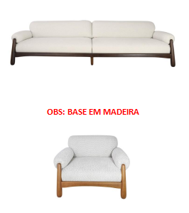 | Modulo (1Ass:127 - 1Br:023) | 1.50 | 1.02 | 0.80 | R$ 5,673.29 | R$ 5,586.96
 | Modulo (1Ass:127 - 1Br:023) | 1.50 | 1.02 | 0.80 | R$ 5,673.29 | R$ 5,586.96
 | Poltrona | 1.14 | 1.02 | 0.80 | R$ 4,982.63 | R$ 4,925.07

 | TECIDO: SK5111 / ACAB: IMBUIA | MEDIDA TOTAL: 3,20

 | PÉS: - | TOTAL CONJUNTO:

ESTOFADO TIBAGI | Descrição | Larg | Prof | Altura | G1 | A PARTIR DE: G0 | G1 | A PARTIR DE: G0
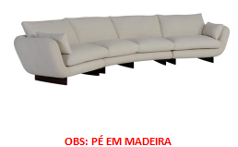 | Modulo (1Ass:105 - S/Br) | 1.05 | 0.95 | 0.93 | R$ 3,309.02 | R$ 3,227.87
 | Modulo (1Ass:105 - S/Br) | 1.05 | 0.95 | 0.93 | R$ 3,309.02 | R$ 3,227.87
 | Modulo Curvo | 2.10 | 1.14 | 0.93 | R$ 5,281.67 | R$ 5,158.83

 | TECIDO: SK5134 / ACAB: IMBUIA | MEDIDA TOTAL: 450

 | PÉS: - | TOTAL CONJUNTO:

ESTOFADO ZENITH | Descrição | Larg | Prof | Altura | G5 | A PARTIR DE: G0 | G5 | A PARTIR DE: G0
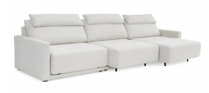 | MECANISMO 3 ASS | 1.00 | 1.00 | 0.00 | R$ 5,281.85 | R$ 5,281.85
 | Módulo (1Ass:100 - S/br) | 1.00 | 1.04 | 1.00 | R$ 3,119.90 | R$ 2,575.03
 | Módulo (1Ass:100 - S/br) | 1.00 | 1.04 | 1.00 | R$ 3,119.90 | R$ 2,575.03
 | Módulo (1Ass:100 - S/br) | 1.00 | 1.04 | 1.00 | R$ 3,119.90 | R$ 2,575.03

 | TECIDO: SK 6058 | MEDIDA TOTAL: 3,34

 | PÉS: - | TOTAL CONJUNTO:

OBS: DISPONÍVEL APENAS COM AUTOMAÇÃO
OBS: PROFUNDIDADE ABERTA: 1,56M

COMPLEMENTOS
BANCO TOAD | Descrição | Larg | Prof | Altura | G1 | A PARTIR DE: G0 | G1 | A PARTIR DE: G0
 | Puff | 0.58 | 0.50 | 0.45 | R$ 641.04 | R$ 617.95

BANCO TORUS | Descrição | Larg | Prof | Altura | G1 | A PARTIR DE: G0 | G1 | A PARTIR DE: G0
 | Banco | 1.80 | 0.60 | 0.46 | R$ 3,206.45 | R$ 3,161.37

CAMA KAORI | Descrição | Larg | Prof | Altura | G5 | A PARTIR DE: G0 | G5 | A PARTIR DE: G0
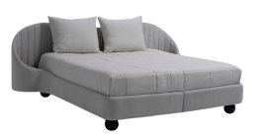 | King Size | 2.80 | 2.18 | 1.05 | R$ 8,406.30 | R$ 7,118.74
 | Mini totem | 1.00 | 1.00 | 0.00 | R$ 422.33 | R$ 422.33
 | Mini totem | 1.00 | 1.00 | 0.00 | R$ 422.33 | R$ 422.33

